상품제안서
레스쁘리 디퓨저 로즈팝 우유병 부바르디아 150ml | 상품코드: F24228

 |  |  |  |  |  |  | 02-412-0044 | www.easy1.co.kr
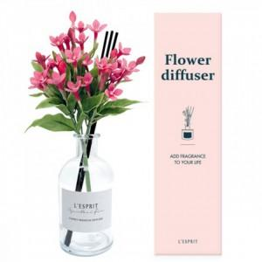

【상세/제작정보】

【인쇄/포장옵션】 | 스티커 / 포장지포장

【공급단가】 | 수량 | 50~ | 100~ | 500~ | 1,000~ | 2,000~
*VAT별도 | 단가 | 15,480원 | 15,220원 | 14,830원 | 14,570원 | 14,190원

【상품 URL】 | https://dev.easy1.co.kr:443/src/goods_detail.php?gdno=24228

